4.3.1 Placa-Contrapiso
 |  |  | MEMORIA DE CÁLCULO |  |  |  |  |  | CONTRATO No.

 |  |  |  |  |  |  |  |  | CORTE No.

 |  |  |  |  |  |  |  |  | DD | MMM | AAAA
 |  |  | PROYECTO: MÓDULO 1 COLEGIO |  |  |  |  |  | 30 | SEP | 2025
 |  |  |  |  |  |  |  |  | PÁGINA |  | 1
 |  |  |  |  |  |  |  |  |  |  | 1

CONTRATISTA |  |  |  |  |  |  | NIT No.
CAPÍTULO | 4 | ESTRUCTURAS EN CONCRETO Y METALICAS |  | ITEM | 4 | Placa de concretocontrapiso |  |  |  | U/MED | M3

IMAGEN/REFERENCIA |  |  |  |  |  | Descripción | Dimensiones |  |  | Cantidad | TOTAL
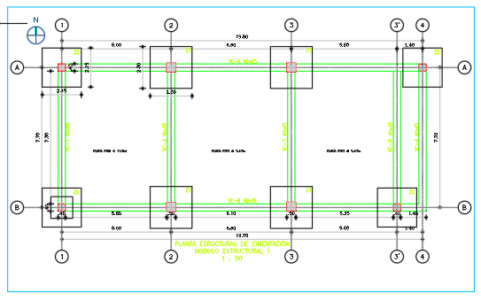 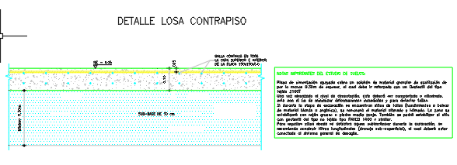 |  |  |  |  |  |  | Ancho (m) | Alto (m) | Largo (m)
 |  |  |  |  |  | Placa de concreto contrapiso | 9.85 | 0.10 | 21.95 | 1.00 | 21.62

 |  |  |  |  |  | TOTAL |  |  |  |  | 21.62

OBSERVACIONES

Elaboró |  |  |  | Revisó |  |  |  |  | Aprobó

4.3.3 PLACA CUBIERTA
 |  |  | MEMORIA DE CÁLCULO |  |  |  |  |  | CONTRATO No.

 |  |  |  |  |  |  |  |  | CORTE No.

 |  |  |  |  |  |  |  |  | DD | MMM | AAAA
 |  |  | PROYECTO: MÓDULO 1 COLEGIO |  |  |  |  |  | 30 | SEP | 2025
 |  |  |  |  |  |  |  |  | PÁGINA |  | 1
 |  |  |  |  |  |  |  |  |  |  | 1

CONTRATISTA |  |  |  |  |  |  | NIT No.
CAPÍTULO | 4 | ESTRUCTURAS EN CONCRETO Y METALICAS |  | ITEM | 4.3.3.1 | Placas de Cubierta en Concreto |  |  |  | U/MED | M2

IMAGEN/REFERENCIA |  |  |  |  |  | Descripción | Dimensiones |  |  | Cantidad | TOTAL
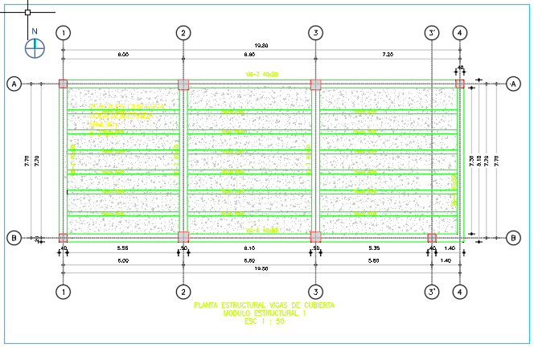 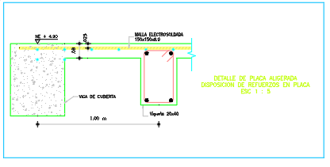 |  |  |  |  |  |  | Ancho (m) | Alto (m) | Largo (m)
 |  |  |  |  |  | Placa aligerada e=0.08 (area en planta) | 7.30 | 1.00 | 18.52 | 1.00 | 135.20
 |  |  |  |  |  | Viguetas 0.20x0.40 (incluidas en la placa aligerada - no suma area) | 0.20 | 0.40 | 18.52 | 0.00 | 0.00

 |  |  |  |  |  | TOTAL |  |  |  |  | 135.20

OBSERVACIONES

Elaboró |  |  |  | Revisó |  |  |  |  | Aprobó

8.1 PISOS ACABADOS
 |  |  | MEMORIA DE CÁLCULO |  |  |  |  |  | CONTRATO No.

 |  |  |  |  |  |  |  |  | CORTE No.

 |  |  |  |  |  |  |  |  | DD | MMM | AAAA
 |  |  | PROYECTO: MÓDULO 1 COLEGIO |  |  |  |  |  | 30 | NOV | 2025
 |  |  |  |  |  |  |  |  | PÁGINA |  | 1
 |  |  |  |  |  |  |  |  |  |  | 1

CONTRATISTA |  |  |  |  |  |  | NIT No.
CAPÍTULO | 8.1 | PISOS |  | ITEM | 8,1,1 | ADOQUIN EN CONCRETO 0.20*0.10*0.06 M SUMINISTRO E INSTALACION |  |  |  | U/MED | M2

IMAGEN/REFERENCIA |  |  |  |  |  | Descripción | Dimensiones |  |  | Cantidad | TOTAL
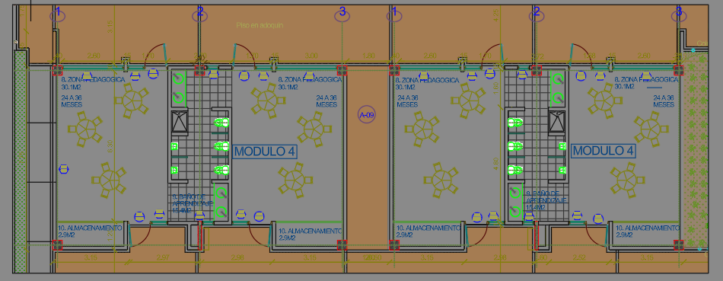 |  |  |  |  |  |  | Area (m2) | Alto (m) | Largo (m)
 |  |  |  |  |  | Area 1 | 18.62 |  |  | 1.00 | 18.62
 |  |  |  |  |  | Area 2 | 17.49 |  |  | 1.00 | 17.49
 |  |  |  |  |  | Area 3 | 22.25 |  |  | 1.00 | 22.25
 |  |  |  |  |  | Area 4 | 7.76 |  |  | 1.00 | 7.76
 |  |  |  |  |  | Area 5 | 14.60 |  |  | 1.00 | 14.60
 |  |  |  |  |  | Area 6 | 15.00 |  |  | 1.00 | 15.00
 |  |  |  |  |  | Area 7 | 1.91 |  |  | 1.00 | 1.91
 |  |  |  |  |  | Area 8 | 1.91 |  |  | 1.00 | 1.91
 |  |  |  |  |  | Area 9 | 15.76 |  |  | 1.00 | 15.76

 |  |  |  |  |  | TOTAL |  |  |  |  | 115.30

OBSERVACIONES

Elaboró |  |  |  | Revisó |  |  |  |  | Aprobó

2.1.1
 |  |  | MEMORIA DE CÁLCULO |  |  |  |  |  | CONTRATO No.

 |  |  |  |  |  |  |  |  | CORTE No.

 |  |  |  |  |  |  |  |  | DD | MMM | AAAA
 |  |  | PROYECTO: MÓDULO 1 COLEGIO |  |  |  |  |  | 30 | SEP | 2025
 |  |  |  |  |  |  |  |  | PÁGINA |  | 1
 |  |  |  |  |  |  |  |  |  |  | 1

CONTRATISTA |  |  |  |  |  |  | NIT No.
CAPÍTULO | 2 | CIMENTACION |  | ITEM | 2.1.1 | Excavacion a maquina conglomerado 0-2m (incl. retiro) |  |  |  | U/MED | M3

IMAGEN/REFERENCIA |  |  |  |  |  | Descripción | Dimensiones |  |  | Cantidad | TOTAL
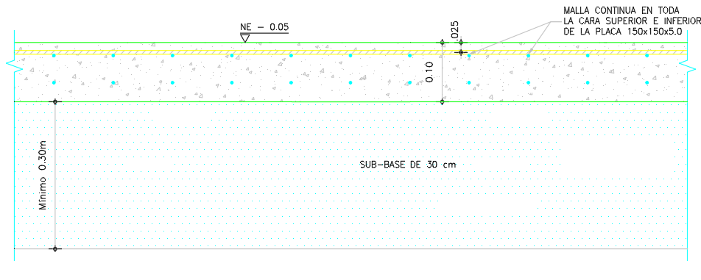 |  |  |  |  |  |  | Ancho (m) | Alto (m) | Largo (m)
 |  |  |  |  |  | Excavacion masiva plataforma (reemplazo bajo placa) | 9.85 | 0.40 | 21.95 | 1.00 | 86.48

 |  |  |  |  |  | TOTAL |  |  |  |  | 86.48

OBSERVACIONES
prof. 0.60 m = + sub-base 0.30 + placa 0.10

Elaboró |  |  |  | Revisó |  |  |  |  | Aprobó

2.1.3
 |  |  | MEMORIA DE CÁLCULO |  |  |  |  |  | CONTRATO No.

 |  |  |  |  |  |  |  |  | CORTE No.

 |  |  |  |  |  |  |  |  | DD | MMM | AAAA
 |  |  | PROYECTO: MÓDULO 1 COLEGIO |  |  |  |  |  | 30 | SEP | 2025
 |  |  |  |  |  |  |  |  | PÁGINA |  | 1
 |  |  |  |  |  |  |  |  |  |  | 1

CONTRATISTA |  |  |  |  |  |  | NIT No.
CAPÍTULO | 2 | CIMENTACION |  | ITEM | 2.1.3 | Excavacion manual material comun 0-2m |  |  |  | U/MED | M3

IMAGEN/REFERENCIA |  |  |  |  |  | Descripción | Dimensiones |  |  | Cantidad | TOTAL
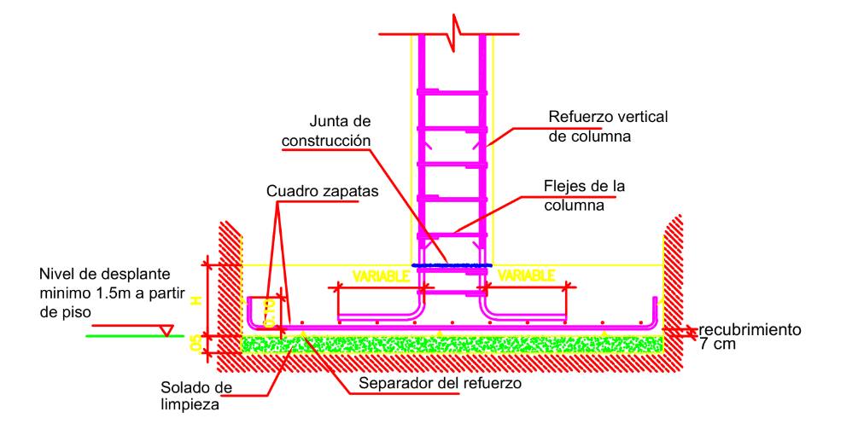 |  |  |  |  |  |  | Ancho (m) | Alto (m) | Largo (m)
 |  |  |  |  |  | Zanjas vigas long. A,B (0.40x0.45, de -0.6 a -1.10) | 0.40 | 0.50 | 19.80 | 2.00 | 7.92
 |  |  |  |  |  | Zanjas vigas transv. (0.40x0.45) | 0.40 | 0.50 | 7.30 | 5.00 | 7.30
 |  |  |  |  |  | Fosos zapatas Z-1 (2.30x2.30) prof 0.90 (de -0.6 a -1.5) | 2.30 | 0.90 | 2.30 | 4.00 | 19.04
 |  |  |  |  |  | Fosos zapatas Z-2 (2.15x2.15) prof 0.90 | 2.15 | 0.90 | 2.15 | 4.00 | 16.64

 |  |  |  |  |  | TOTAL |  |  |  |  | 50.90

OBSERVACIONES
excavacion manual por debajo del nivel masivo (-0.6): zanjas de vigas 0.45 m de prof (altura de la viga) + fosos de zapatas 0.90 m hasta el desplante (-1.5).

Elaboró |  |  |  | Revisó |  |  |  |  | Aprobó

2.2.1
 |  |  | MEMORIA DE CÁLCULO |  |  |  |  |  | CONTRATO No.

 |  |  |  |  |  |  |  |  | CORTE No.

 |  |  |  |  |  |  |  |  | DD | MMM | AAAA
 |  |  | PROYECTO: MÓDULO 1 COLEGIO |  |  |  |  |  | 30 | SEP | 2025
 |  |  |  |  |  |  |  |  | PÁGINA |  | 1
 |  |  |  |  |  |  |  |  |  |  | 1

CONTRATISTA |  |  |  |  |  |  | NIT No.
CAPÍTULO | 2 | CIMENTACION |  | ITEM | 2.2.1 | Vigas de cimentacion concreto 3000psi |  |  |  | U/MED | M3

IMAGEN/REFERENCIA |  |  |  |  |  | Descripción | Dimensiones |  |  | Cantidad | TOTAL
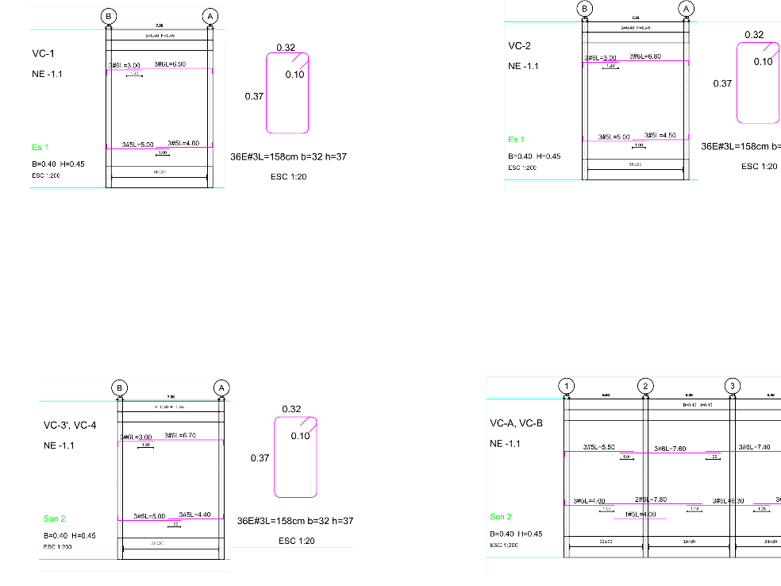 |  |  |  |  |  |  | Ancho (m) | Alto (m) | Largo (m)
 |  |  |  |  |  | Vigas long. VC-A,VC-B (40x45) | 0.40 | 0.45 | 19.80 | 2.00 | 7.13
 |  |  |  |  |  | Vigas transv. VC-1..4 (luz libre) | 0.40 | 0.45 | 7.30 | 5.00 | 6.57

 |  |  |  |  |  | TOTAL |  |  |  |  | 13.70

OBSERVACIONES

Elaboró |  |  |  | Revisó |  |  |  |  | Aprobó

4.1.1
 |  |  | MEMORIA DE CÁLCULO |  |  |  |  |  | CONTRATO No.

 |  |  |  |  |  |  |  |  | CORTE No.

 |  |  |  |  |  |  |  |  | DD | MMM | AAAA
 |  |  | PROYECTO: MÓDULO 1 COLEGIO |  |  |  |  |  | 30 | SEP | 2025
 |  |  |  |  |  |  |  |  | PÁGINA |  | 1
 |  |  |  |  |  |  |  |  |  |  | 1

CONTRATISTA |  |  |  |  |  |  | NIT No.
CAPÍTULO | 4 | ESTRUCTURA EN CONCRETO |  | ITEM | 4.1.1 | Columnas concreto 3000psi |  |  |  | U/MED | M3

IMAGEN/REFERENCIA |  |  |  |  |  | Descripción | Dimensiones |  |  | Cantidad | TOTAL
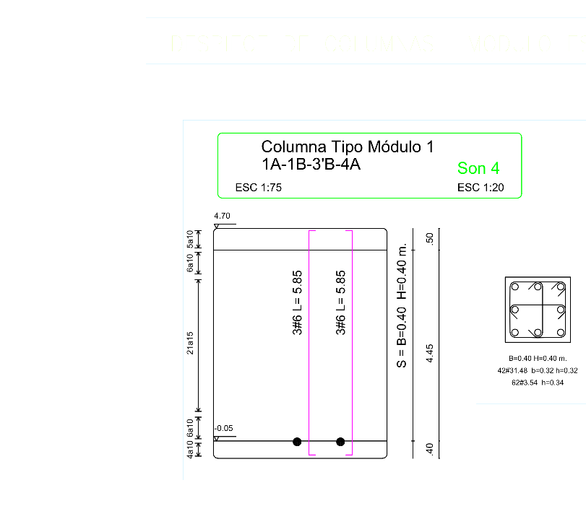 |  |  |  |  |  |  | Ancho (m) | Alto (m) | Largo (m)
 |  |  |  |  |  | Columnas tipo 1 (0.40x0.40) h=4.70 - ejes 1A,1B,3'B,4A | 0.40 | 0.40 | 4.70 | 4.00 | 3.01
 |  |  |  |  |  | Columnas tipo 2 (0.50x0.50) h=4.90 - ejes 2A,2B,3A,3B | 0.50 | 0.50 | 4.90 | 4.00 | 4.90

 |  |  |  |  |  | TOTAL |  |  |  |  | 7.91

OBSERVACIONES
el despiece de columnas muestra 8 columnas en 2 tipos (4 de 0.40x0.40 y 4 de 0.50x0.50)

Elaboró |  |  |  | Revisó |  |  |  |  | Aprobó

5.1.1
 |  |  | MEMORIA DE CÁLCULO |  |  |  |  |  | CONTRATO No.

 |  |  |  |  |  |  |  |  | CORTE No.

 |  |  |  |  |  |  |  |  | DD | MMM | AAAA
 |  |  | PROYECTO: MÓDULO 1 COLEGIO |  |  |  |  |  | 30 | SEP | 2025
 |  |  |  |  |  |  |  |  | PÁGINA |  | 1
 |  |  |  |  |  |  |  |  |  |  | 1

CONTRATISTA |  |  |  |  |  |  | NIT No.
CAPÍTULO | 5 | MAMPOSTERIA |  | ITEM | 5.1.1 | Muros bloque hueco No.4 |  |  |  | U/MED | M2

IMAGEN/REFERENCIA |  |  |  |  |  | Descripción | Dimensiones |  |  | Cantidad | TOTAL
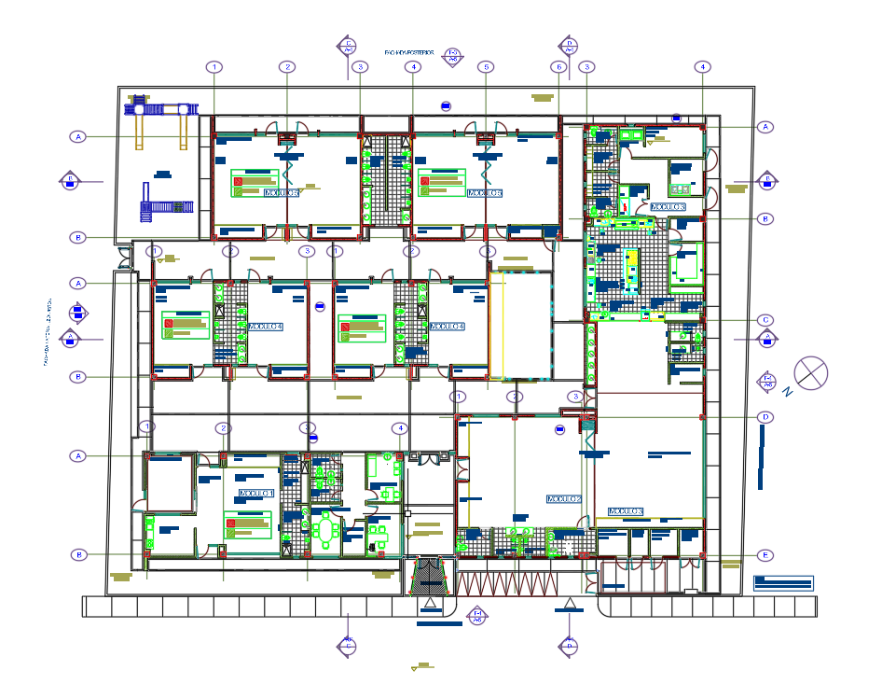 |  |  |  |  |  |  | Ancho (m) | Alto (m) | Largo (m)
 |  |  |  |  |  | Area bruta muros (L=173.60 x H=2.90) | 173.60 | 1.00 | 2.90 | 1.00 | 503.44
 |  |  |  |  |  | Descuento vanos 20% | 173.60 | 1.00 | 2.90 | -0.20 | -100.69

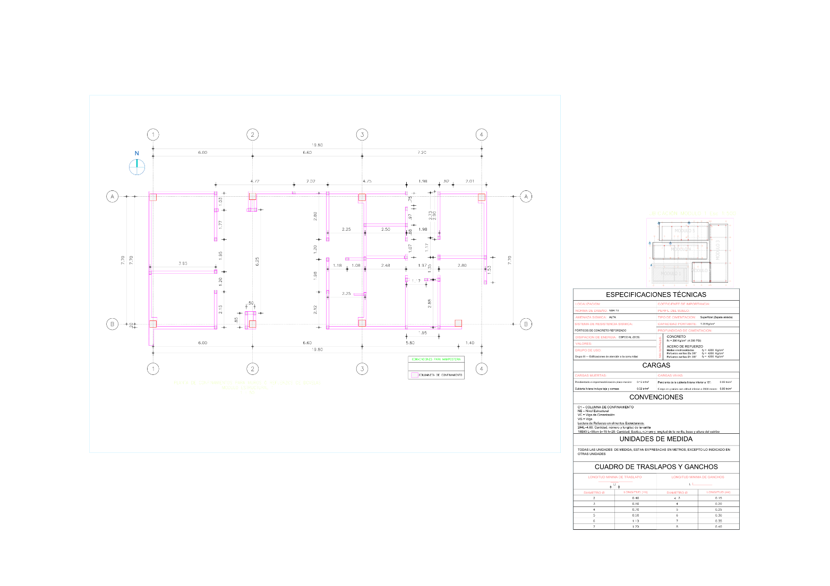
 |  |  |  |  |  | TOTAL |  |  |  |  | 402.75

OBSERVACIONES

Elaboró |  |  |  | Revisó |  |  |  |  | Aprobó

5.1.2
 |  |  | MEMORIA DE CÁLCULO |  |  |  |  |  | CONTRATO No.

 |  |  |  |  |  |  |  |  | CORTE No.

 |  |  |  |  |  |  |  |  | DD | MMM | AAAA
 |  |  | PROYECTO: MÓDULO 1 COLEGIO |  |  |  |  |  | 30 | SEP | 2025
 |  |  |  |  |  |  |  |  | PÁGINA |  | 1
 |  |  |  |  |  |  |  |  |  |  | 1

CONTRATISTA |  |  |  |  |  |  | NIT No.
CAPÍTULO | 5 | MAMPOSTERIA |  | ITEM | 5.1.2 | Columneta de confinamiento No.5 |  |  |  | U/MED | ML

IMAGEN/REFERENCIA |  |  |  |  |  | Descripción | Dimensiones |  |  | Cantidad | TOTAL
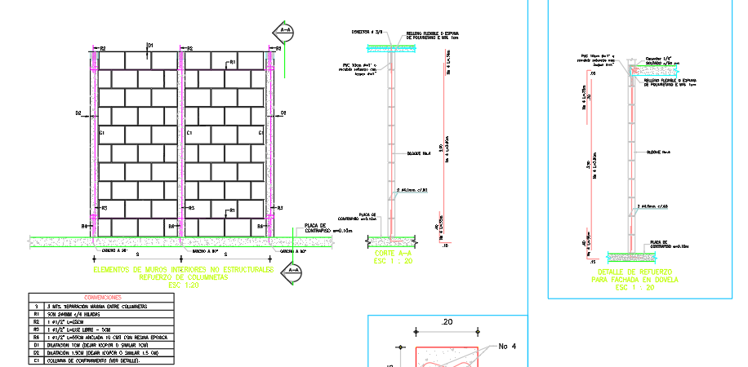 |  |  |  |  |  |  | Ancho (m) | Alto (m) | Largo (m)
 |  |  |  |  |  | Columnetas c/3m (58 und x H=2.90) | 1.00 | 1.00 | 2.90 | 58.00 | 168.20

 |  |  |  |  |  | TOTAL |  |  |  |  | 168.20

OBSERVACIONES

Elaboró |  |  |  | Revisó |  |  |  |  | Aprobó

4.7.1
 |  |  | MEMORIA DE CÁLCULO |  |  |  |  |  | CONTRATO No.

 |  |  |  |  |  |  |  |  | CORTE No.

 |  |  |  |  |  |  |  |  | DD | MMM | AAAA
 |  |  | PROYECTO: MÓDULO 1 COLEGIO |  |  |  |  |  | 30 | SEP | 2025
 |  |  |  |  |  |  |  |  | PÁGINA |  | 1
 |  |  |  |  |  |  |  |  |  |  | 1

CONTRATISTA |  |  |  |  |  |  | NIT No.
CAPÍTULO | 4 | REFUERZOS / ACERO |  | ITEM | 4.7.1 | Acero figurado columnas |  |  |  | U/MED | KG

IMAGEN/REFERENCIA |  |  |  |  |  | Descripción | Dimensiones |  |  | Cantidad | TOTAL
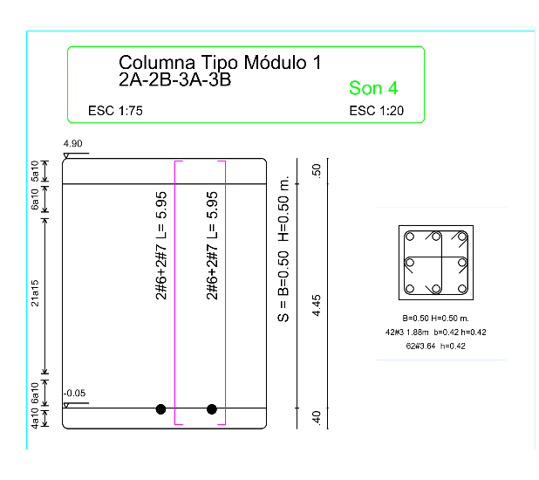 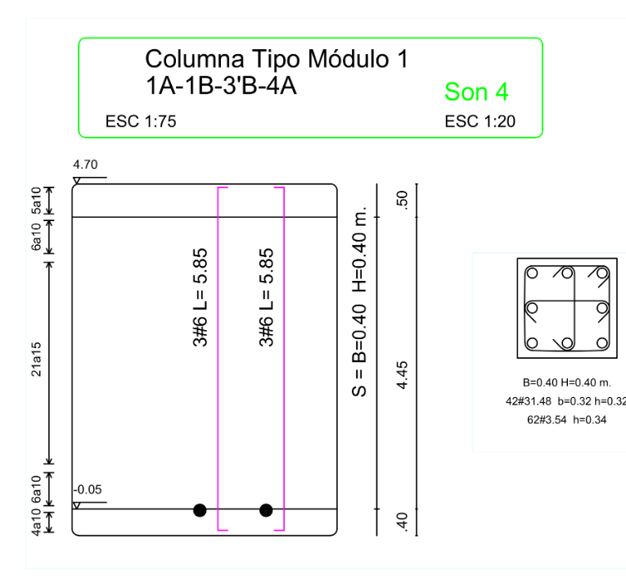 |  |  |  |  |  |  | Ancho (m) | Alto (m) | Largo (m)
 |  |  |  |  |  | Long. Tipo1 (4col x 6#6 L=5.85) + Tipo2 (4col x 4#6+4#7 L=5.95) |  |  |  |  | 628.00
 |  |  |  |  |  | Estribos #2 c/0.20 (kg) |  |  |  |  | 91.90
 |  |  |  |  |  | Subtotal (kg) |  |  |  |  | 719.90
 |  |  |  |  |  | Con 10% (kg) |  |  |  |  | 791.89

 |  |  |  |  |  | TOTAL |  |  |  |  | 791.89

OBSERVACIONES

Elaboró |  |  |  | Revisó |  |  |  |  | Aprobó

5.2.1
 |  |  | MEMORIA DE CÁLCULO |  |  |  |  |  | CONTRATO No.

 |  |  |  |  |  |  |  |  | CORTE No.

 |  |  |  |  |  |  |  |  | DD | MMM | AAAA
 |  |  | PROYECTO: MÓDULO 1 COLEGIO |  |  |  |  |  | 30 | SEP | 2025
 |  |  |  |  |  |  |  |  | PÁGINA |  | 1
 |  |  |  |  |  |  |  |  |  |  | 1

CONTRATISTA |  |  |  |  |  |  | NIT No.
CAPÍTULO | 5 | REFUERZOS / ACERO |  | ITEM | 5.2.1 | Acero mamposteria confinada |  |  |  | U/MED | KG

IMAGEN/REFERENCIA |  |  |  |  |  | Descripción | Dimensiones |  |  | Cantidad | TOTAL
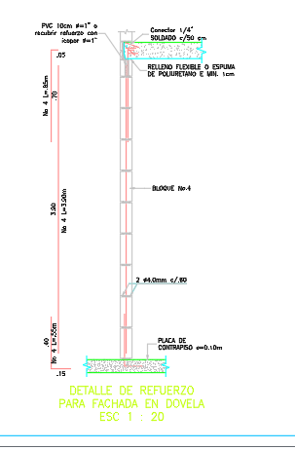 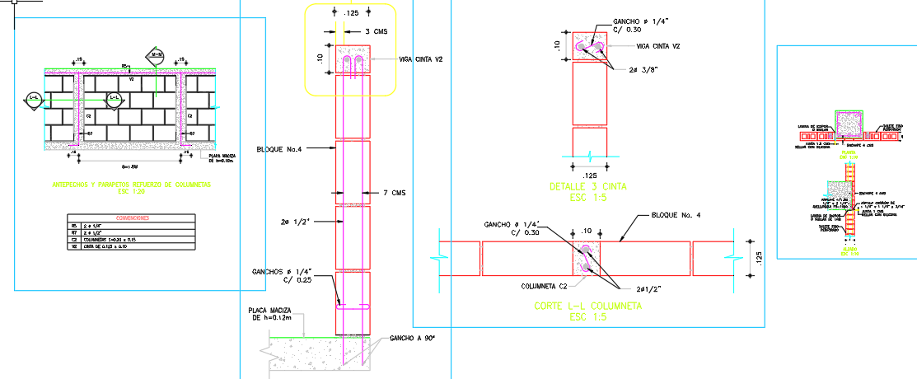 |  |  |  |  |  |  | Ancho (m) | Alto (m) | Largo (m)
 |  |  |  |  |  | Long. 4#3 (kg) | 9.85 | 0.10 | 21.95 | 1.00 | 376.80
 |  |  |  |  |  | Estribos #2 c/0.30 (kg) |  |  |  |  | 105.10
 |  |  |  |  |  | Subtotal (kg) |  |  |  |  | 481.90
 |  |  |  |  |  | Con 10% (kg) |  |  |  |  | 530.09

 |  |  |  |  |  | TOTAL |  |  |  |  | 530.09

OBSERVACIONES

Elaboró |  |  |  | Revisó |  |  |  |  | Aprobó

2.2.3 ZAPATAS
 |  |  | MEMORIA DE CÁLCULO |  |  |  |  |  | CONTRATO No.

 |  |  |  |  |  |  |  |  | CORTE No.

 |  |  |  |  |  |  |  |  | DD | MMM | AAAA
 |  |  | PROYECTO: MÓDULO 1 COLEGIO |  |  |  |  |  | 30 | SEP | 2025
 |  |  |  |  |  |  |  |  | PÁGINA |  | 1
 |  |  |  |  |  |  |  |  |  |  | 1

CONTRATISTA |  |  |  |  |  |  | NIT No.
CAPÍTULO | 2 | CIMENTACION |  | ITEM | 2.2.3 | Zapatas concreto 3000psi |  |  |  | U/MED | M3

IMAGEN/REFERENCIA |  |  |  |  |  | Descripción | Dimensiones |  |  | Cantidad | TOTAL
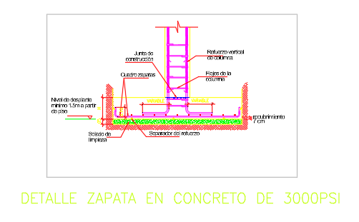 |  |  |  |  |  |  | Ancho (m) | Alto (m) | Largo (m)
 |  |  |  |  |  | Zapatas Z-1 (2.30x2.30x0.40) - ejes 2A,3A,2B,3B | 2.30 | 0.40 | 2.30 | 4.00 | 8.46
 |  |  |  |  |  | Zapatas Z-2 (2.15x2.15x0.40) - ejes 1A,4A,1B,4B | 2.15 | 0.40 | 2.15 | 4.00 | 7.40

 |  |  |  |  |  | TOTAL |  |  |  |  | 15.86

OBSERVACIONES
8 zapatas (4 Z-1 + 4 Z-2), H=0.40. Falta la linea correspondiente en el presupuesto (2.2.3). Concreto 3000 psi.

Elaboró |  |  |  | Revisó |  |  |  |  | Aprobó

2.3.2 ACERO ZAPATAS
 |  |  | MEMORIA DE CÁLCULO |  |  |  |  |  | CONTRATO No.

 |  |  |  |  |  |  |  |  | CORTE No.

 |  |  |  |  |  |  |  |  | DD | MMM | AAAA
 |  |  | PROYECTO: MÓDULO 1 COLEGIO |  |  |  |  |  | 30 | SEP | 2025
 |  |  |  |  |  |  |  |  | PÁGINA |  | 1
 |  |  |  |  |  |  |  |  |  |  | 1

CONTRATISTA |  |  |  |  |  |  | NIT No.
CAPÍTULO | 2 | REFUERZOS / ACERO |  | ITEM | 2.3.2 | Acero figurado zapatas |  |  |  | U/MED | KG

IMAGEN/REFERENCIA |  |  |  |  |  | Descripción | Dimensiones |  |  | Cantidad | TOTAL
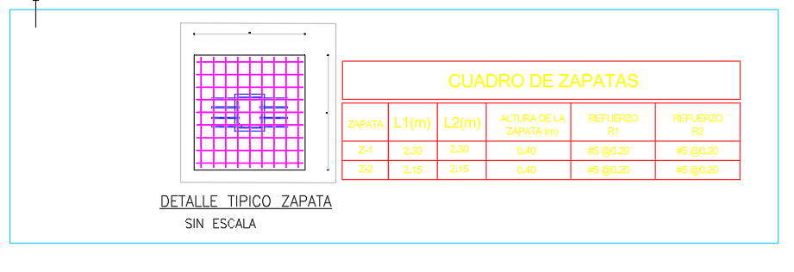 |  |  |  |  |  |  | Ancho (m) | Alto (m) | Largo (m)
 |  |  |  |  |  | Z-1: 4 zap, #5@0.20 dos sentidos (est.) |  |  |  |  | 327.80
 |  |  |  |  |  | Z-2: 4 zap, #5@0.20 dos sentidos (est.) |  |  |  |  | 280.00
 |  |  |  |  |  | Subtotal (kg) |  |  |  |  | 607.80
 |  |  |  |  |  | Con 10% desperd/traslapo (kg) |  |  |  |  | 668.58

 |  |  |  |  |  | TOTAL |  |  |  |  | 668.58

OBSERVACIONES
AGREGADO (ESTIMACION): #5 @0.20 en ambos sentidos, ambas zapatas. El peso exacto debe salir de la cartilla de hierros (DLNET). Falta linea en el presupuesto.

Elaboró |  |  |  | Revisó |  |  |  |  | Aprobó

